Sheet2
项目 | 询价记录
电子产品
电脑主机
显示器套装
手提电脑 | 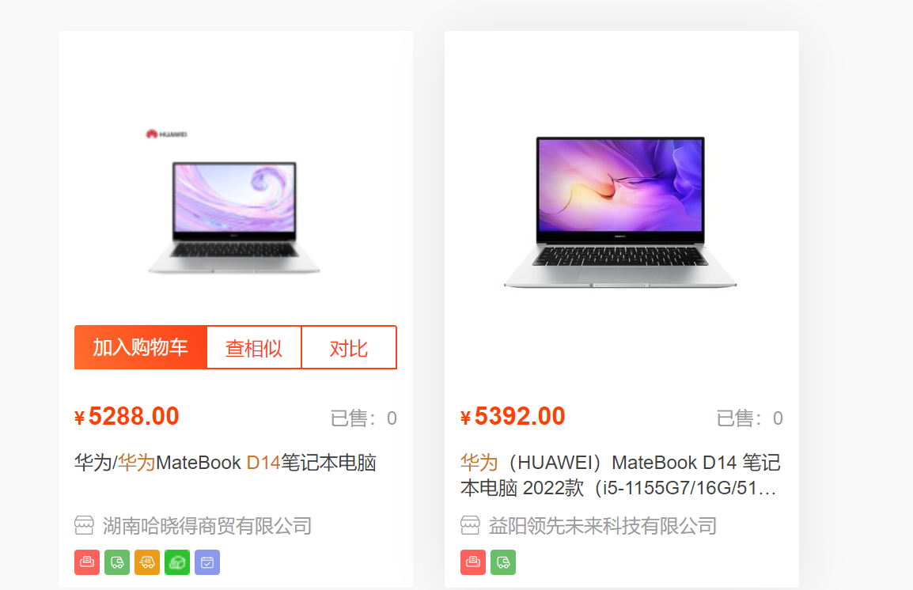
路由器
高拍仪
针式打印机
激光扫描打印机
高清投影仪
LED液晶显示屏
液晶显示屏（可触控）
监控摄像头
大屏扩音系统

大疆无人机
单反相机

空调（挂机）

空调（柜机）
空调（柜机）
微波炉
专用直播摄像头
绿幕、绿幕架
收音器
补光灯
直播手机架
智能电视
体温检测仪
辐射仪
全景相机
手持测亩仪
小计
消防器材
灭火器
消防箱
小计
办公家具
饮水机
会议桌
会议椅
2.0板加厚1.2米电脑桌
高靠工字网面椅
扁三十铁柜
白色好吧椅
前台网面椅
小计
宣传广告
单色电子屏
钛晶腐蚀牌
玻璃防撞条
车贴
桃江县农村产权交易中心 PVC字
土流站水晶字
土流站字母水晶字
农交网水晶字
农交网字母水晶字
门牌
大厅制度牌
桃江县地图
桃江县简介+农民增收

